Oppskrift
Pai (Quich) med Villsopp og Pesto GenovesePai (Quich) med Villsopp og Pesto Genovese
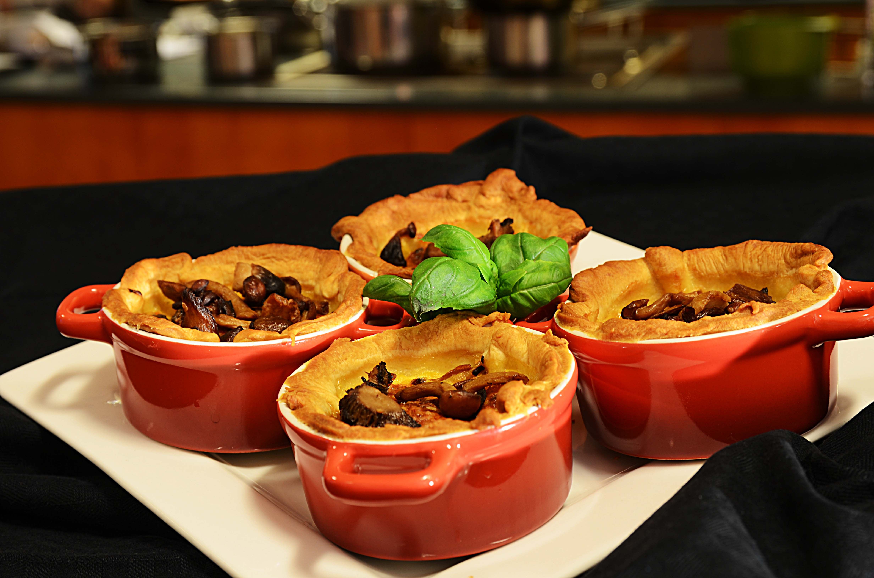

Bak ut paideigen og forstek i ovnen: Piske egg sammen med fløte/melk. Finhakk løk og hvitløk sammen med urter og spre dette ut over det forstekte paiskallet, fortsett med den silede soppen. (husk og beholde oljen til smakssetting av salat etterpå). Hell egg-blandingen over ingrediensene i paiskallet. Du kan velge og lage porsjoner som på bildet eller et stort paiskall. Stek i ovnen på ca 170 grader til eggeblandingen har stivnet. Ha ekstra sopp på toppen. Serveres med Pesto Genovese over paien, og grønn salat med dressing laget på oljen til soppen. Paideig: Bland smøret & melet til en grynet konsistens - tilsett isvann (kan trenges litt mer) og jobbe den raskt sammen. La den hvile i kjøleskap i ca 4 timer. Rulles ut på et melet bord - ikke overjobb med den. Bak ut paideigen og forstek i ovnen: Piske egg sammen med fløte/melk. Finhakk løk og hvitløk sammen med urter og spre dette ut over det forstekte paiskallet, fortsett med den silede soppen. (husk og beholde oljen til smakssetting av salat etterpå). Hell egg-blandingen over ingrediensene i paiskallet. Du kan velge og lage porsjoner som på bildet eller et stort paiskall. Stek i ovnen på ca 170 grader til eggeblandingen har stivnet. Ha ekstra sopp på toppen. Serveres med Pesto Genovese over paien, og grønn salat med dressing laget på oljen til soppen. Paideig: Bland smøret & melet til en grynet konsistens - tilsett isvann (kan trenges litt mer) og jobbe den raskt sammen. La den hvile i kjøleskap i ca 4 timer. Rulles ut på et melet bord - ikke overjobb med den.
Number of servingsNumber of servings | 1
EPDEPD | ProductProduct | Per servingPer serving |  | TotalTotal |  | QtyPerPackQtyPerPack | PackSizePackSize | PackUnitPackUnit | PackagingPackaging | ItemsItems
27257452725745 | Villsoppblanding Villsoppblanding | 0.05 | kgkg | 0 | kgkg | 6 | 1 | kgkg | 6x1kg6x1kg | 0
 | Basilikumpesto 6x1kg Labr. Torl. Basilikumpesto 6x1kg Labr. Torl. | 0.03 | kgkg | 0 | kgkg |  |  |  |  | 0
 | hakket løk hakket løk | 24 | gg | 0 | gg |  |  |  |  | 0
 | egg ( 3 stk) egg ( 3 stk) | 0.03 | ll | 0 | ll |  |  |  |  | 0
 | hvetemel (ca 3 dl) hvetemel (ca 3 dl) | 0.02 | kgkg | 0 | kgkg |  |  |  |  | 0
 | salt 1 ts salt 1 ts | 2 | gg | 0 | gg |  |  |  |  | 0
 | usaltet smør romtemperert usaltet smør romtemperert | 0.02 | gg | 0 | gg |  |  |  |  | 0
 | isvann ca 2 ss isvann ca 2 ss | 0.003 | ll | 0 | ll |  |  |  |  | 0
 | revet ost revet ost | 0.3 | kgkg | 0 | kgkg |  |  |  |  | 0

 | * Allergens* Allergens

